エントリー
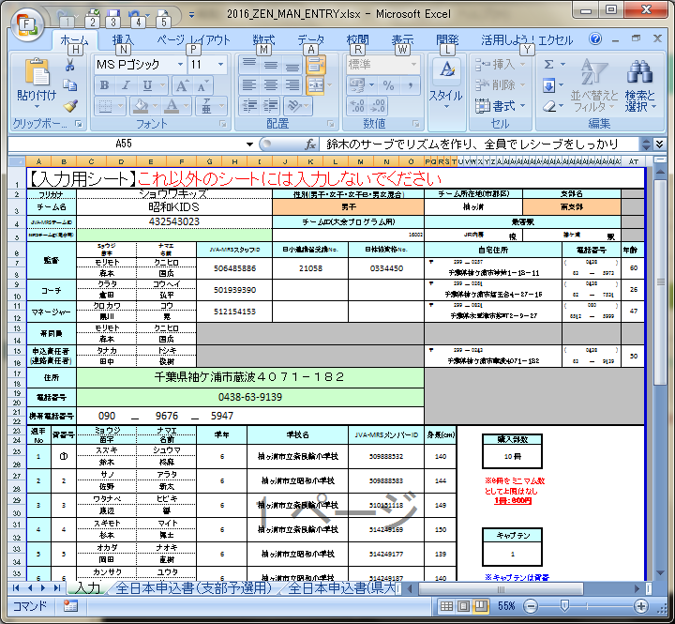
日体協資格や携帯電話番号の入力部分で先頭の「0」が消える場合、「'0」と入力すると消えません。

「チーム紹介コメント」を入力してもアップロードした時に反映されませんでした。文字数のチェックをお忘れなく。

接続（初回）
http://tourney.volleyball.ne.jp/csva/login.php |  | に接続します。

 | ①「チームＩＤ」にここの『チーム一覧』シートにある自分のチームのＩＤを入力してください。

 | ②「パスワード初期設定」ボタンを押して下さい。

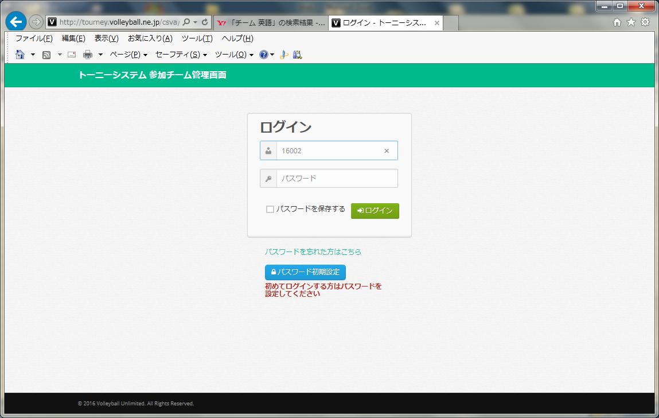

①「チームＩＤ」を入力

②「パスワード初期設定」ボタンを押す

 | ①「チームＩＤ」にここの『チーム一覧』シートにある自分のチームのＩＤを入力してください。

 | ②「学校名」にここの『チーム一覧』シートにある自分のチーム名を入力してください。
 | ※同じようでも大文字、小文字、スペース等少しでも異なるとエラーとなるので「コピー」「貼り付け」の方がよいです。

 | ③「パスワード」「パスワード確認」にパスワードを入力してください。

 | ④「初期設定」ボタンを押して下さい。

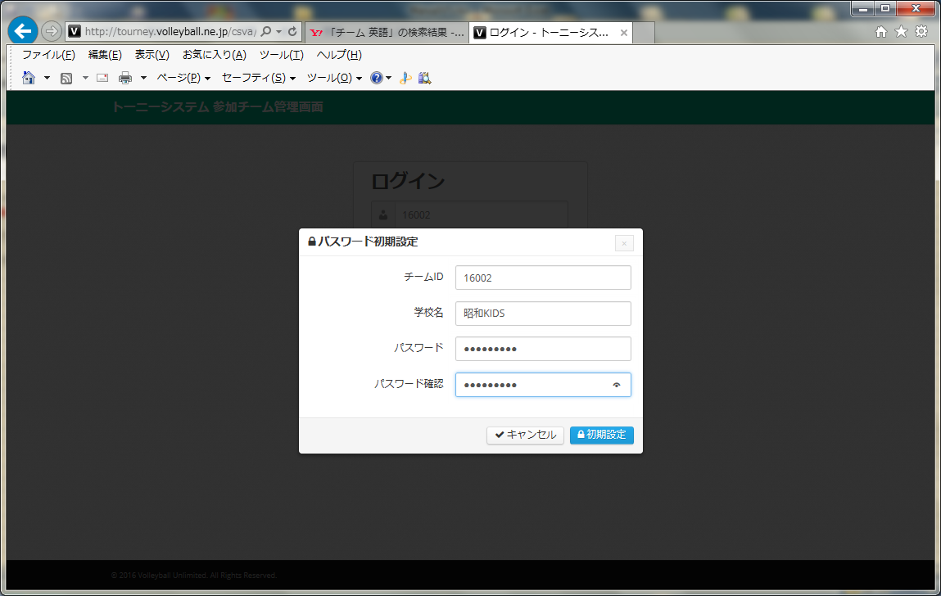

①「チームＩＤ」を入力

②「チーム名」を入力
『チーム一覧』のチーム名と
同じでなければいけません。

③「パスワード」、「パスワード確認」にパスワードを入力

④「初期設定」ボタンを押す

 | 「処理完了メッセージ」に「パスワード初期設定が完了しました。設定したパスワードでログインしてください」と
 | 表示されれば パスワードの設定完了です。

 | ①「閉じる」ボタンを押して下さい。

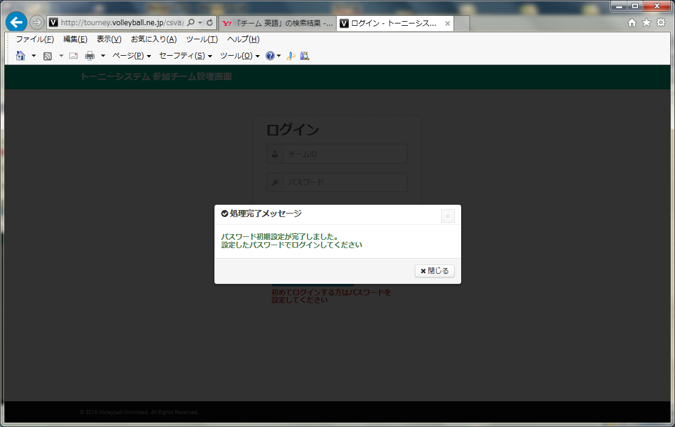

①「閉じる」ボタンを押す

接続
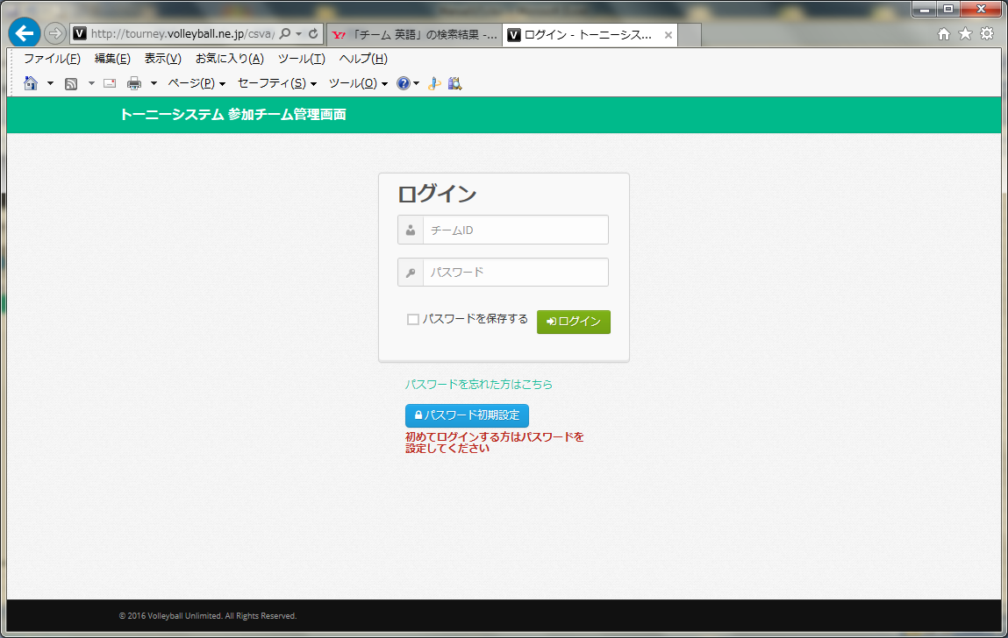
http://tourney.volleyball.ne.jp/csva/login.php |  | に接続します。

 | ①「チームＩＤ」にここの『チーム一覧』シートにある自分のチームのＩＤを入力してください。

 | ②「パスワード初期設定」ボタンを押して下さい。

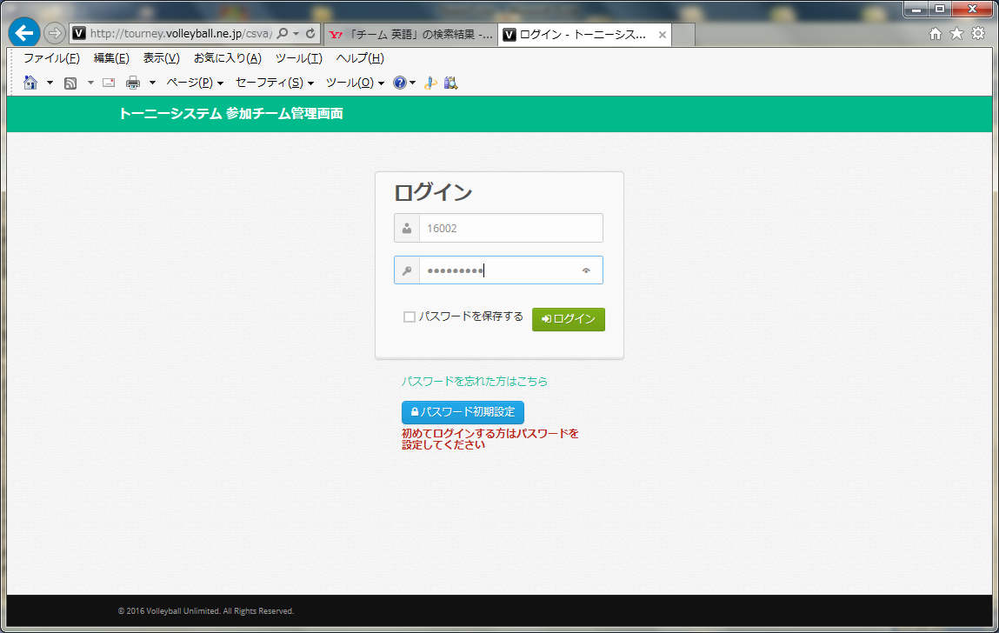

①「チームＩＤ」を入力

②「パスワード」を入力

③「ログイン」ボタンを押す

 | ①「エントリーファイルとチーム写真のアップロード」ボタンを押して下さい。

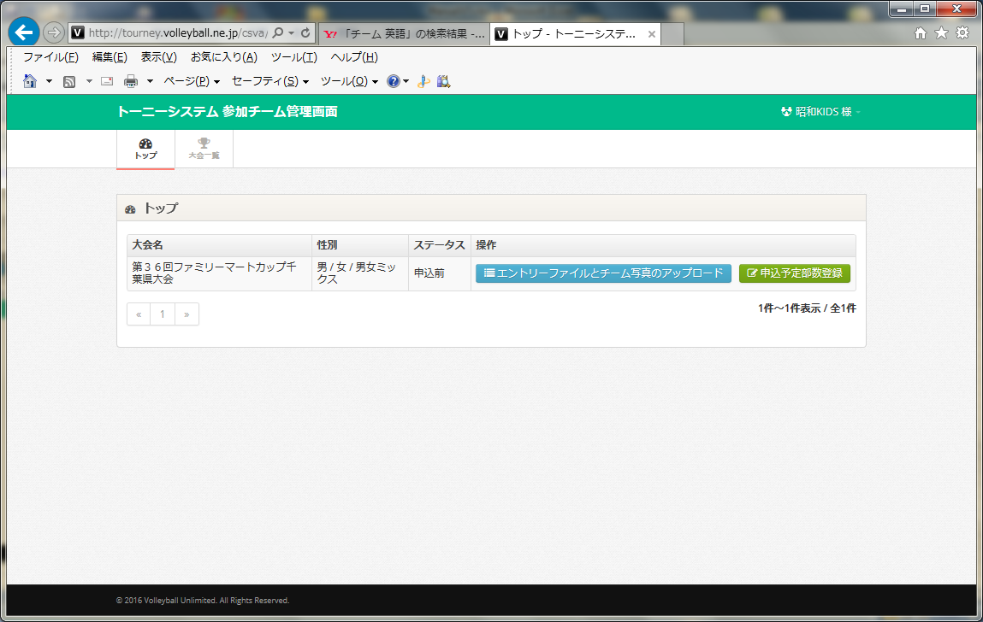

①「エントリーファイルとチーム写真のアップロード」ボタンを押す

 | ①「参照…」ボタンを押して下さい。

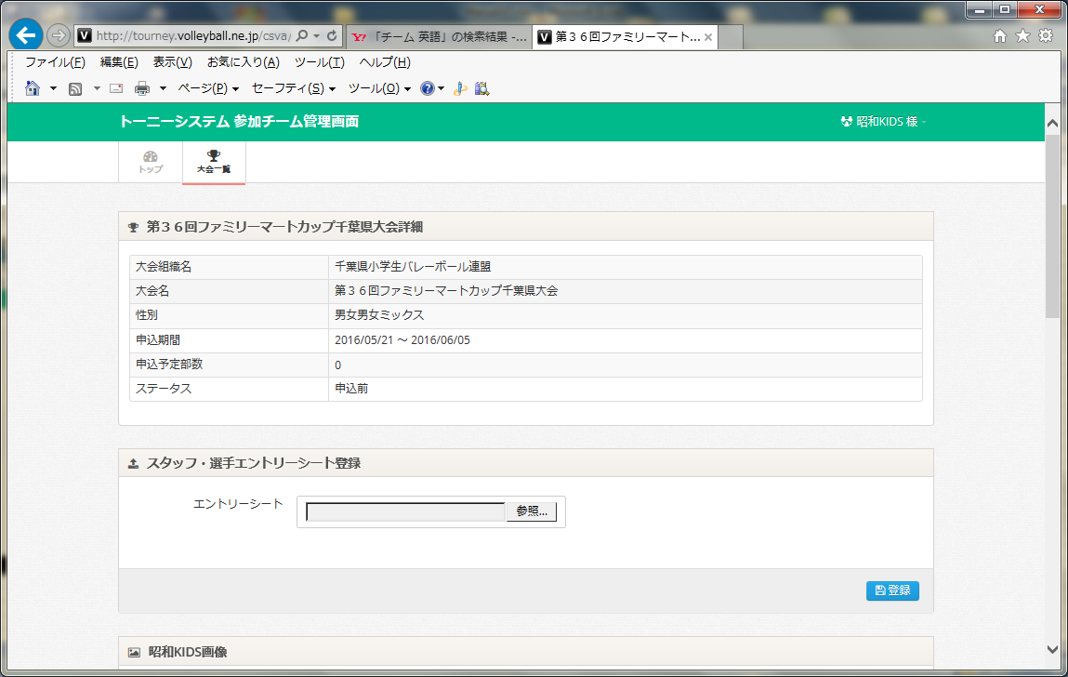

①「参照...」ボタンを押す

 | ①エントリーファイルを選択します。

 | ②「開く(O)」ボタンを押して下さい。

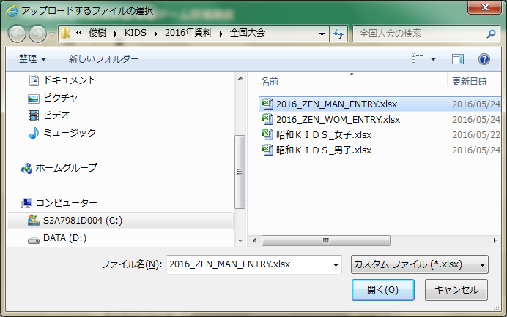

①エントリーファイルを選択

②「開く（O）」ボタンを押す

 | ①「登録」ボタンを押して下さい。

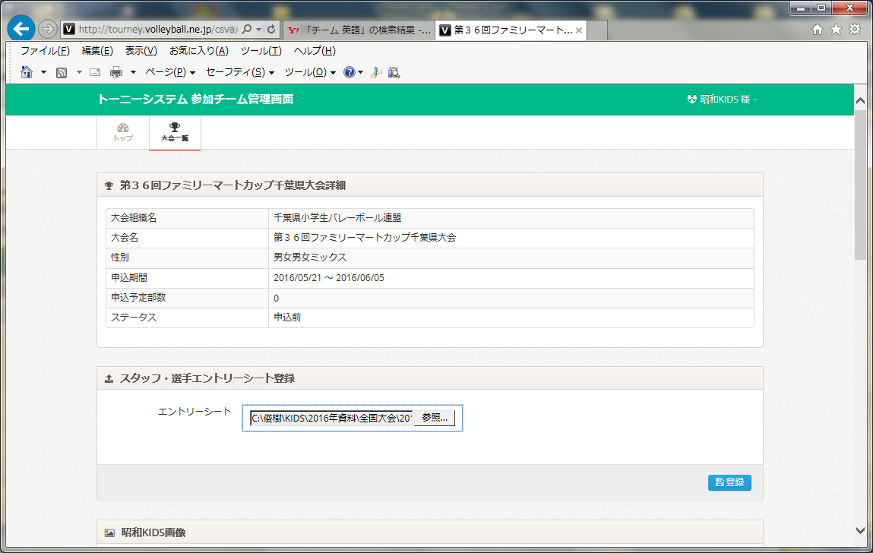

①「登録」ボタンを押す

 | しばらくして、「処理完了メッセージ」に「エントリーシート登録が完了しました」と表示されれば登録完了です。

 | ①「閉じる」ボタンを押して下さい。

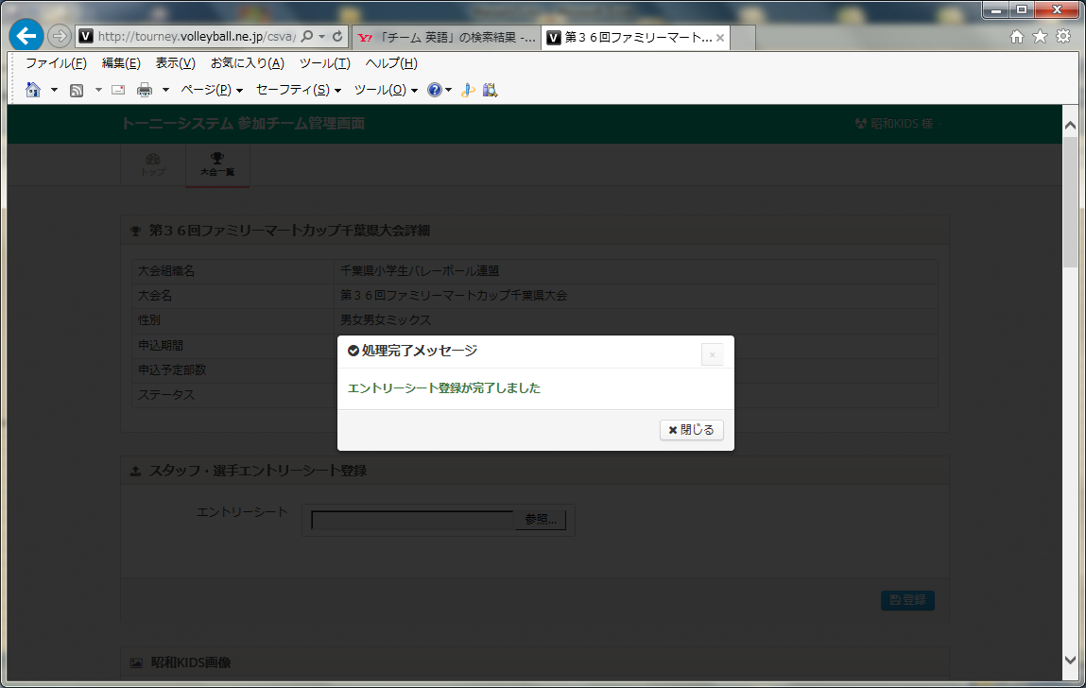

①「閉じる」ボタンを押す

 | 画像の挿入

 | ①「No Image」の部分をクリックします。



①「No Image」をクリック

 | ①「参照…」ボタンを押します。

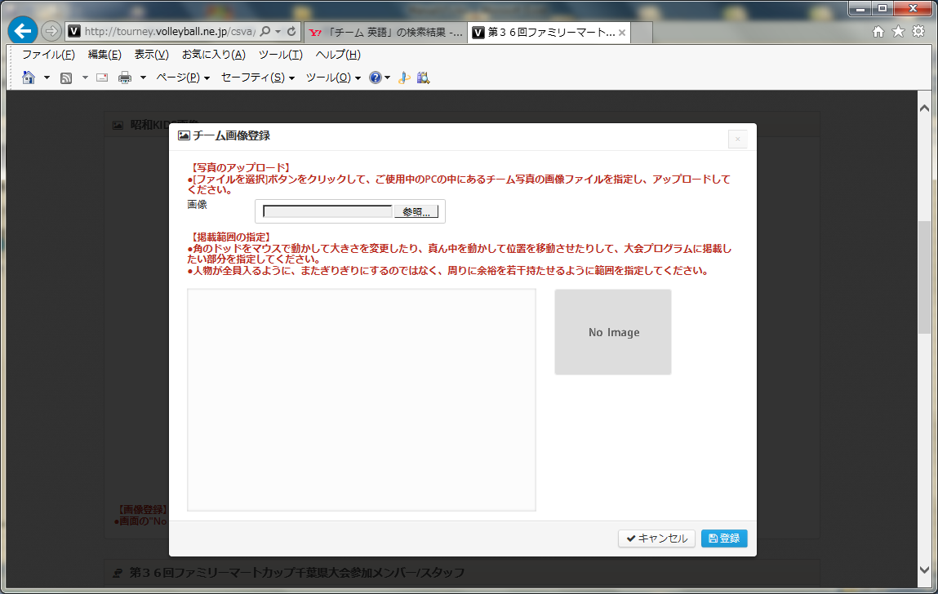

①「参照...」ボタンを押す

 | ①画像を選択します。

 | ②「開く(O)」ボタンを押して下さい。
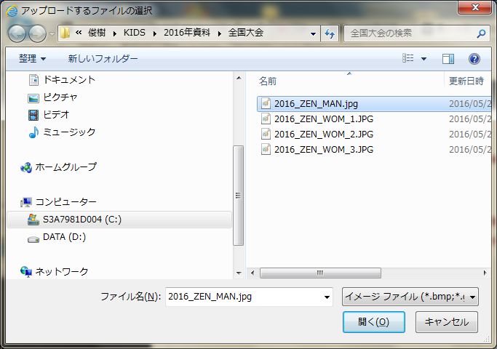

①エントリーファイルを選択

②「開く（O）」ボタンを押す

 | ①画像の位置の調整を行います。

 | ②「登録」ボタンを押して下さい。
 | ※「登録」ボタンが見えない場合、「表示」から縮小を選択すると見えるようになります。

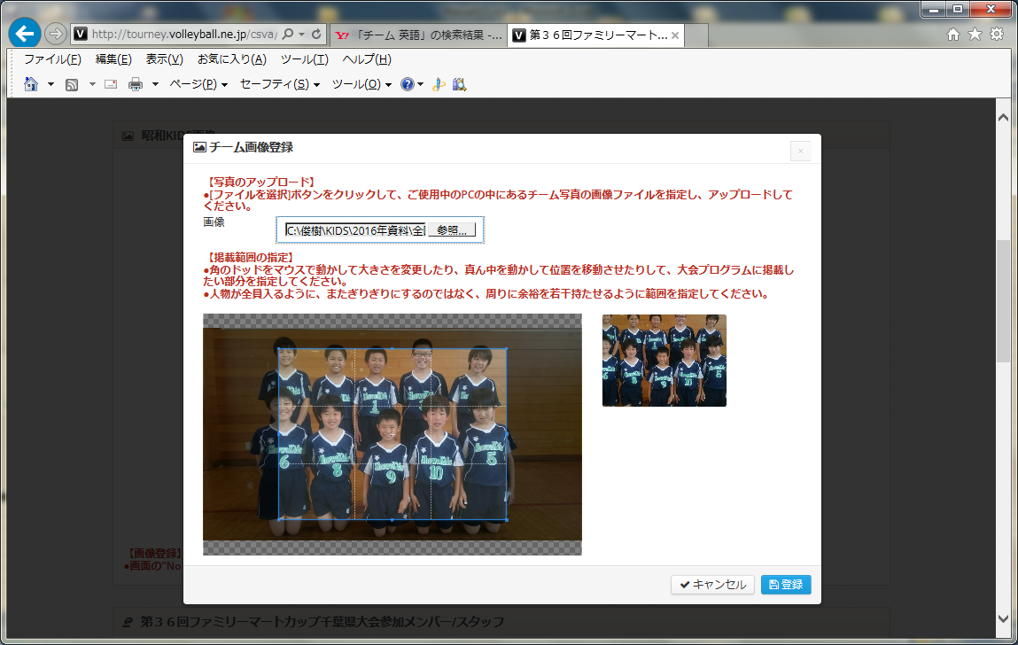
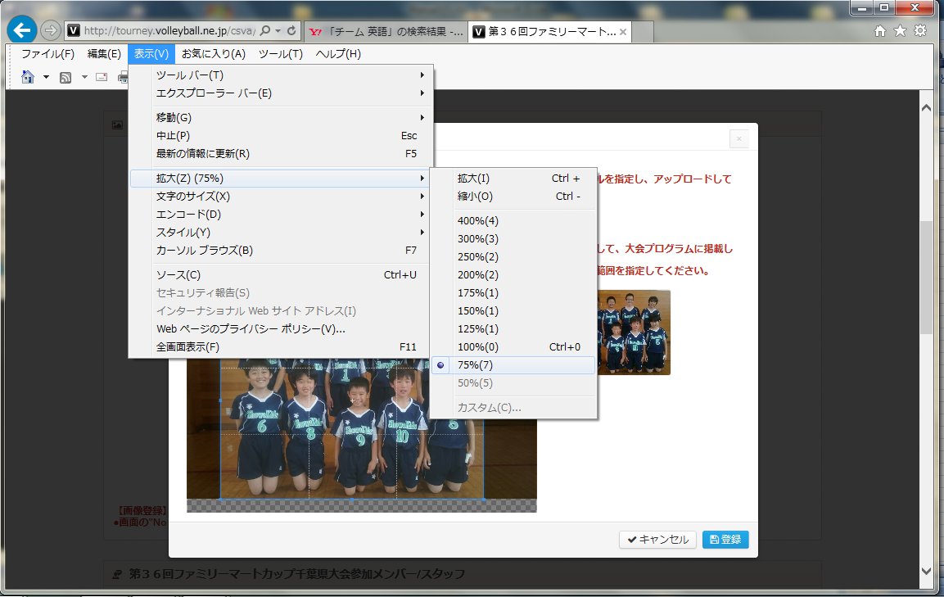

②「登録」ボタンを押す

 | しばらくして、「処理完了メッセージ」に「画像ファイルのアップロードが完了しました」と表示されれば登録完了です。

 | ①「閉じる」ボタンを押して下さい。
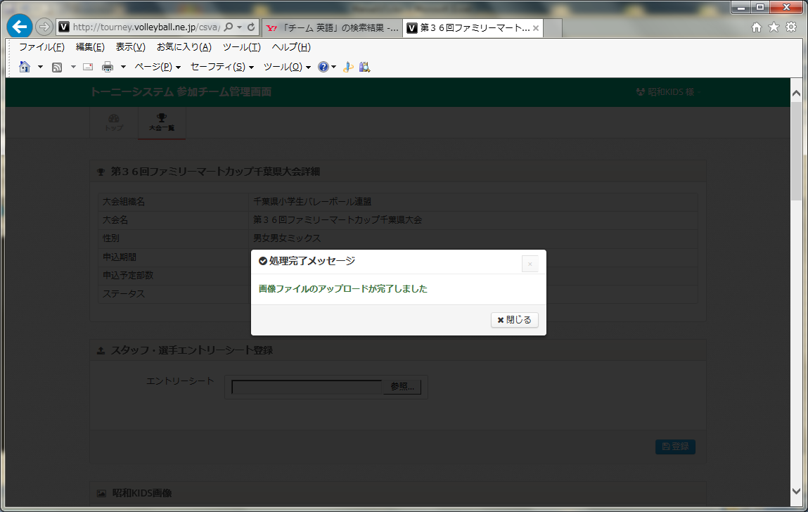

①「閉じる」ボタンを押す

 | ①「参加コメント登録」ボタンを押して下さい。

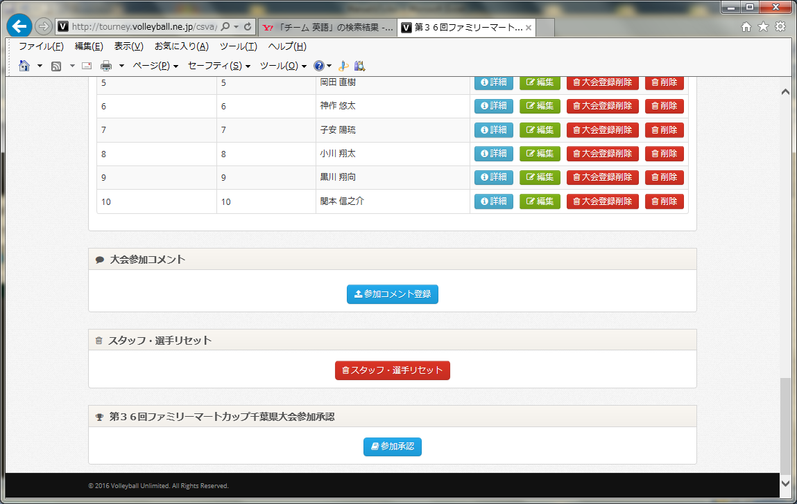

①「参加コメント登録」ボタンを押す

 | ①コメントを入力します。

 | ②「登録」ボタンを押して下さい。
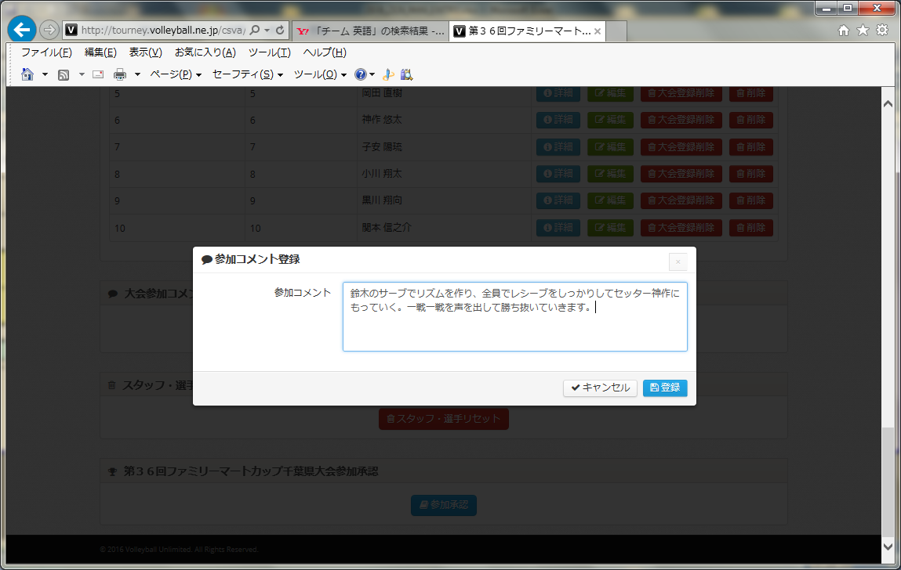

①コメントを入力

②「登録」ボタンを押す

 | 「処理完了メッセージ」に「参加コメントの登録が完了しました」と表示されれば登録完了です。

 | ①「閉じる」ボタンを押して下さい。



①「閉じる」ボタンを押す

 | ①「参加承認」ボタンを押して下さい。

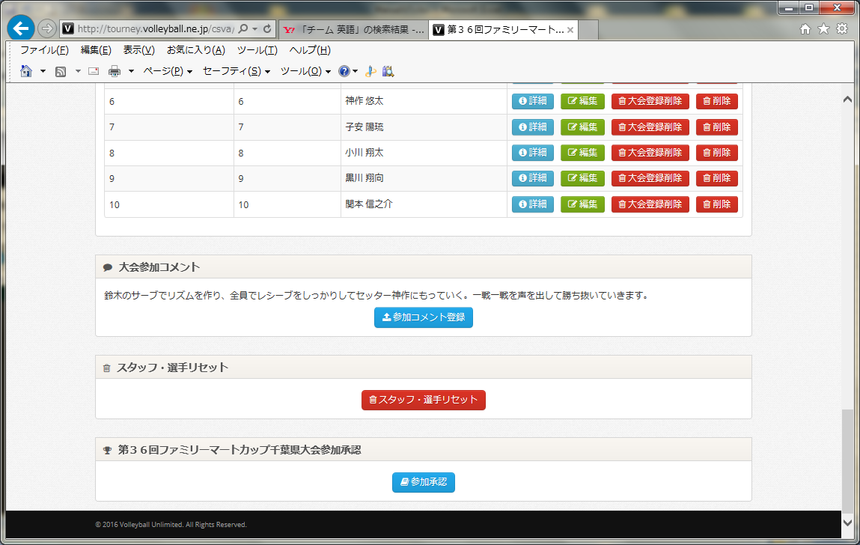

①「参加承認」ボタンを押す

 | ①問題なければ「参加承認」ボタンを押して下さい。

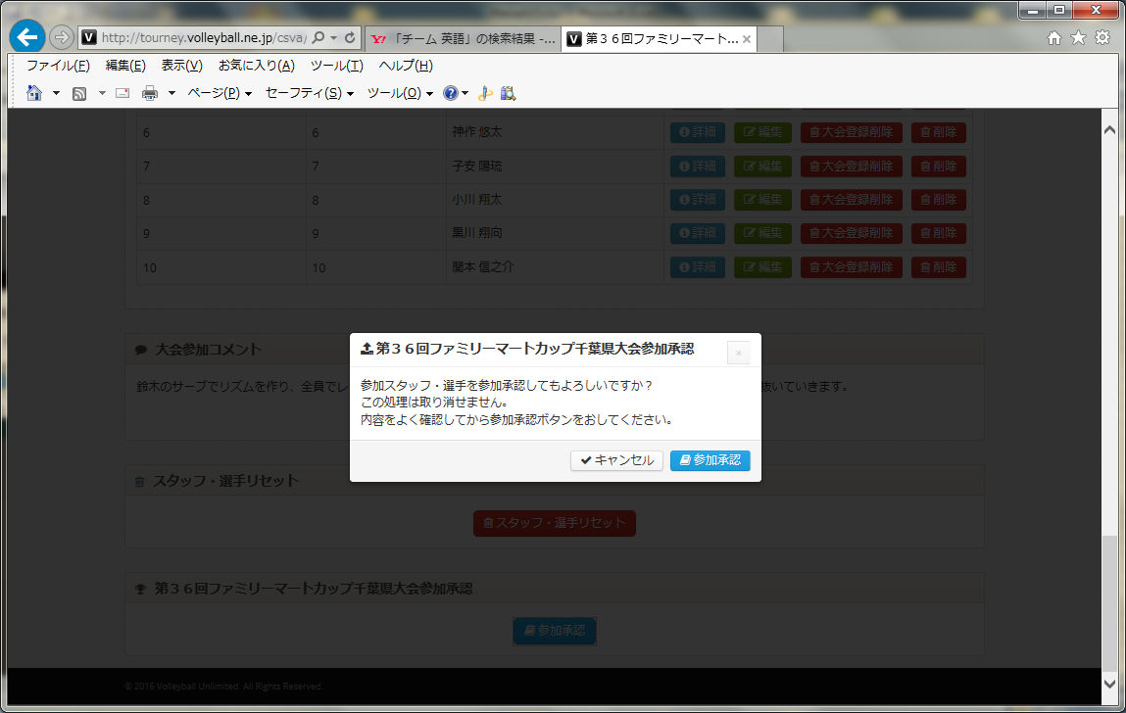

①「参加承認」ボタンを押す

 | ①「閉じる」ボタンを押して下さい。

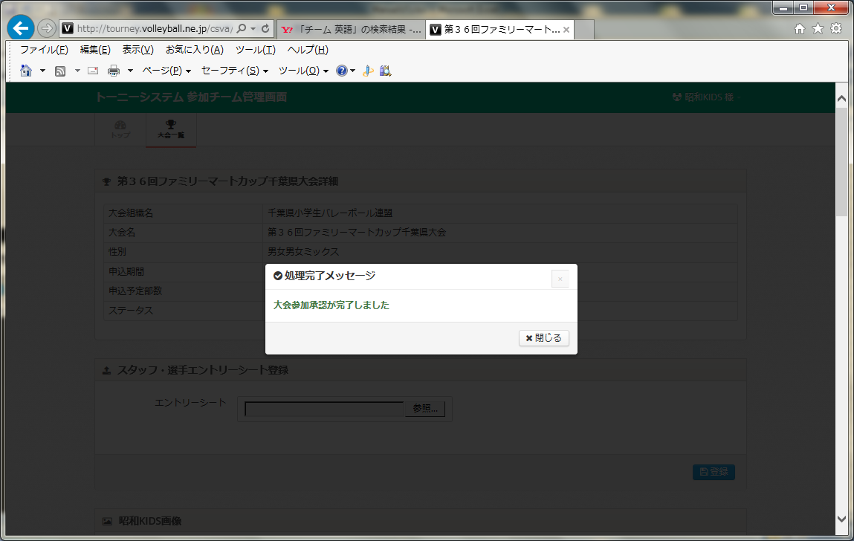

①「閉じる」ボタンを押す

 | ①チーム名をクリックし、「ログアウト」ボタンを押して下さい。

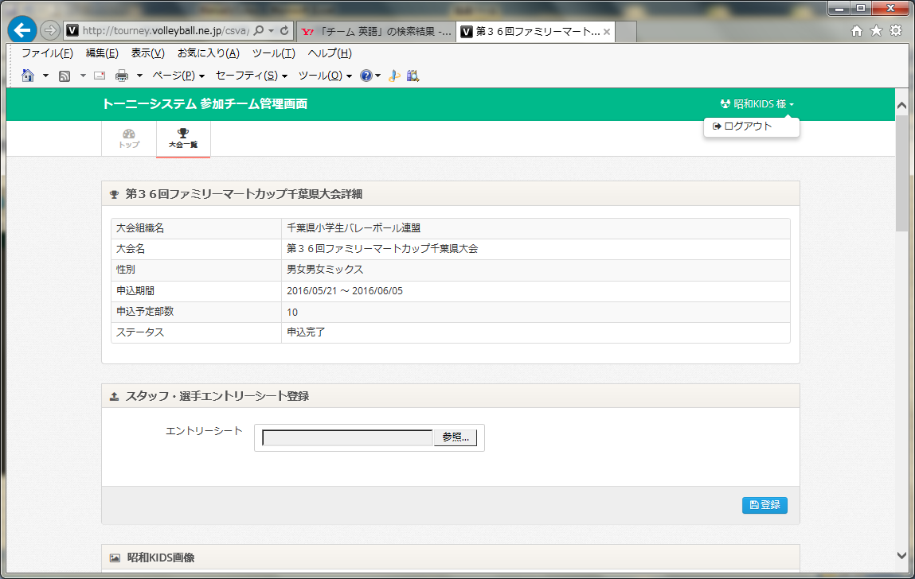

①チーム名をクリックし、
「ログアウト」ボタンを押す

